Blad1
Naam: |  |  |  |  | Orio LCO |  |  |  |  |  |  |  |  |  |  |  |  |  |  | bovenbalk |  | ontw | type | besp. | Benen | Alg.v
I&R nummer: |  |  |  |  | NL56646245 |  |  |  |  |  |  |  |  |  |  |  |  |  |  |  |  | 87 | 87 | 86 | 86 | 87
Geboortedatum: |  |  |  |  | 2018-11-06
Fokker: |  |  |  |  | Bosch |  |  |  |  |  |  |  |  |  |  |  |  |  | Onderbalk | Schofthoogte | 1.32 | Gewicht op |  | 4--3-2020 |  | 715 kg
Plaats: |  |  |  |  | Daarle |  |  |  |  |  |  |  |  |  |  |  |  |  |  | Kruishoogte | 1.41
Iformatie: |  |  |  |  | 06-27996008 |  |  |  |  |  |  |  |  |  |  |  |  |  |  | Kopexpressie | 5
 |  |  |  |  |  |  |  |  |  |  |  |  |  |  |  |  |  |  |  | Inhoud voorhand | 6
Afstamming |  |  |  |  |  |  |  |  |  |  |  |  |  |  |  |  |  |  |  | Dikte lendenen | 7 | Berekend 400 dgn gewicht: |  |  |  | 598 kg
 |  |  |  |  |  |  |  |  |  |  |  |  |  |  |  |  |  |  |  | Lengte rug | 5
 |  |  |  |  |  |  |  |  |  |  |  |  | Naam | Ecrin DNC |  |  |  |  |  | Lengte bekken | 5 | groei geboorte tot test periode |  |  |  | 1.417
 |  |  |  |  |  |  |  |  |  |  |  |  | Nummer | FR8758831545 |  |  |  |  |  | Ronding bil | 7
 |  |  |  |  |  |  | Naam | Hurricane P |  |  |  |  | punten |  |  |  |  |  |  | Kruisligging | 6 | groei tijdens de test periode |  |  |  | 1.318
 |  |  |  |  |  |  | Nummer | LU499157318 |  |  |  |  |  |  |  |  |  |  |  | Lengte broek | 6
 |  |  |  |  |  |  | punten |  |  |  |  |  | Naam | Estelle |  |  |  |  |  | Bovenbouw | 4 | groei geboorte tot einde test periode |  |  |  | 1.395
 |  |  |  |  |  |  |  |  |  |  |  |  | Nummer | LU898822989 |  |  |  |  |  | Vorm rib | 6
 | VADER |  |  |  |  |  |  |  |  |  |  |  | punten |  |  |  |  |  |  | Schoft breedte | 7
 |  |  |  |  |  |  |  |  |  |  |  |  |  |  |  |  |  |  |  | Breedte rug | 5
 | Naam | Mario v.t.Hoogeveld |  |  |  |  |  |  |  |  |  |  | Naam | Sander |  |  |  |  |  | Staartinplant | 5 | Orio LCO heeft van moeders kant alleen maar geteste stieren in de afstaming. De moeder Melissa een 86 punten dochter van Ewoud LCO met een index van 107 is een zoon van Sunny LCO die een index heeft van 105. Moeders moeder Floor is een 84 punten dochter van de bekende stier Serieux LCO met een index van 107. Floor is een beste fok koe 3 nakomelingen met gemiddeld 85 punten. De vader is Mario v t Hoogeveld dit is een 88 punten zoon van Hurricane P. Hurricane P is een hoorn losse stier van 89 punten. De moeder van Mario is Aida v t Hoogeveld een beste fok koe 5 nakomelingen met gemiddeld 83 punten. Wat opvalt bij Orio LCO is de dikte van de lendenen en de fijnheid in het skelet met een goed kruis.
 | Nummer | NL939977929 |  |  |  |  |  |  |  |  |  |  | Nummer | NL3319885540 |  |  |  |  |  | Breedte bekken | 6
 | punten | 89 | 88 | 88 | 87 | 88 | Naam | Aida v.t. Hoogeveld |  |  |  |  | punten | 85 | 88 | 90 | 85 | 88 |  | Breedte broek | 6
 |  |  |  |  |  |  | Nummer | NL428343044 |  |  |  |  |  |  |  |  |  |  |  | Achterb achteraanz | 7
 |  |  |  |  |  |  | punten | 85 | 88 | 87 | 87 | 87 | Naam | Pibe v,t.Hoogeveld |  |  |  |  |  | Stand achterbenen | 5
 |  |  |  |  |  |  |  |  |  |  |  |  | Nummer | NL261013500 |  |  |  |  |  | Klauwhoek | 5
 |  |  |  |  |  |  |  |  |  |  |  |  | punten | 87 | 85 | 85 | 85 | 85 |  | Pijpomvang | 7
 |  |  |  |  |  |  |  |  |  |  |  |  |  |  |  |  |  |  |  | Stand voorbenen | 5
 |  |  |  |  |  |  |  |  |  |  |  |  | Naam | Sunny LCO |  |  |  |  |  | Huid/haar | 7
 |  |  |  |  |  |  |  |  |  |  |  |  | Nummer | NL287682030 |  |  |  |  |  | Karakter | 8
 |  |  |  |  |  |  |  |  |  |  |  |  | punten | 87 | 86 | 85 | 84 | 85 | Bekken | Bekkenbreedte | 14.5
 |  |  |  |  |  |  | Naam | Ewoud LCO |  |  |  |  |  |  |  |  |  |  |  | Bekkenhoogte | 16
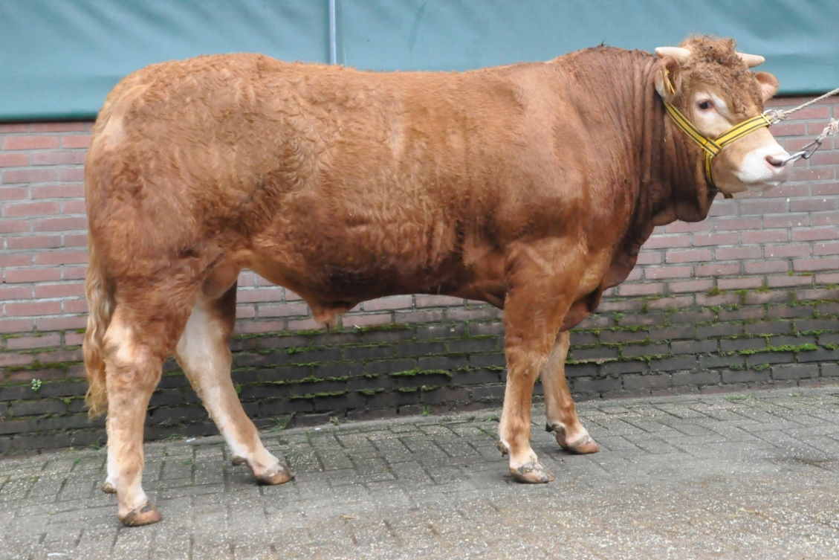
 |  |  |  |  |  |  | Nummer | NL488241962 |  |  |  |  | Naam | Ulysses
 |  |  |  |  |  |  |  | 84 | 84 | 85 | 86 | 85 | Nummer | NL360539686
 |  |  |  |  |  |  |  |  |  |  |  |  | punten | 85 | 83 | 84 | 85 | 84
 | Naam | Melissa
 | Nummer | NL750505510 |  |  |  |  |  |  |  |  |  |  | Naam | Serieus LCO
 | punten | 88 | 86 | 86 | 85 | 86 |  |  |  |  |  |  | Nummer | NL325219457
 |  |  |  |  |  |  |  |  |  |  |  |  | punten | 87 | 87 | 83 | 85 | 86
 |  |  |  |  |  |  | Naam | Floor
 |  |  |  |  |  |  | Nummer | NL491404369 |  |  |  |  | Naam | Arreke
 |  |  |  |  |  |  |  | 86 | 85 | 82 | 85 | 84 | Nummer | NL389003340
 |  |  |  |  |  |  |  |  |  |  |  |  | punten | 87 | 84 | 85 | 84 | 85

